p3a
Podíl uchazečů o zaměstnání na obyvatelstvu 15-64 (v %)
Kraj | 2020 |  |  |  |  |  |  |  |  |  |  |  | 2021 |  |  |  |  |  |  |  |  |  |  |  | průměr rok1)
 | 1 | 2 | 3 | 4 | 5 | 6 | 7 | 8 | 9 | 10 | 11 | 12 | 1 | 2 | 3 | 4 | 5 | 6 | 7 | 8 | 9 | 10 | 11 | 12 | 2020 | 2021 | rozdíl
Praha | 1.9 | 1.9 | 2.0 | 2.4 | 2.7 | 3.0 | 3.2 | 3.3 | 3.4 | 3.4 | 3.4 | 3.5 | 3.6 | 3.7 | 3.7 | 3.6 | 3.6 | 3.4 | 3.4 | 3.4 | 3.2 | 3.0 | 2.8 | 2.8 | 2.8 | 3.4 | 0.6
Středočeský kraj | 2.6 | 2.5 | 2.5 | 3.0 | 3.1 | 3.2 | 3.3 | 3.3 | 3.3 | 3.3 | 3.3 | 3.5 | 3.7 | 3.8 | 3.7 | 3.6 | 3.4 | 3.3 | 3.3 | 3.2 | 3.1 | 3.0 | 2.9 | 3.0 | 3.0 | 3.3 | 0.3
Jihočeský kraj | 2.7 | 2.6 | 2.4 | 2.9 | 2.9 | 2.8 | 2.9 | 2.8 | 2.7 | 2.7 | 2.8 | 3.2 | 3.6 | 3.6 | 3.5 | 3.2 | 3.0 | 2.8 | 2.8 | 2.7 | 2.6 | 2.5 | 2.5 | 2.8 | 2.7 | 3.0 | 0.2
Plzeňský kraj | 2.6 | 2.5 | 2.6 | 3.0 | 3.2 | 3.2 | 3.3 | 3.3 | 3.2 | 3.0 | 3.1 | 3.4 | 3.6 | 3.6 | 3.5 | 3.3 | 3.1 | 2.9 | 2.9 | 2.8 | 2.8 | 2.6 | 2.5 | 2.8 | 3.0 | 3.1 | 0.1
Karlovarský kraj | 3.0 | 3.0 | 3.1 | 4.3 | 4.9 | 5.1 | 5.3 | 5.2 | 5.0 | 5.0 | 5.1 | 5.4 | 5.8 | 6.0 | 6.1 | 6.0 | 5.7 | 5.2 | 5.0 | 4.7 | 4.5 | 4.3 | 4.0 | 4.2 | 4.4 | 5.2 | 0.8
Ústecký kraj | 4.3 | 4.3 | 4.3 | 4.7 | 5.0 | 5.2 | 5.4 | 5.4 | 5.4 | 5.2 | 5.2 | 5.5 | 5.8 | 5.9 | 6.0 | 6.0 | 5.8 | 5.6 | 5.5 | 5.3 | 5.3 | 5.0 | 4.9 | 5.1 | 4.9 | 5.5 | 0.6
Liberecký kraj | 3.1 | 3.1 | 3.1 | 3.5 | 3.8 | 3.9 | 4.1 | 4.0 | 3.9 | 3.8 | 3.8 | 4.1 | 4.3 | 4.4 | 4.4 | 4.3 | 4.1 | 4.0 | 4.0 | 3.9 | 3.8 | 3.7 | 3.5 | 3.7 | 3.6 | 4.0 | 0.4
Královéhradecký kraj | 2.6 | 2.5 | 2.5 | 2.8 | 2.9 | 2.9 | 3.0 | 3.0 | 2.9 | 2.8 | 2.9 | 3.1 | 3.3 | 3.3 | 3.2 | 3.1 | 2.9 | 2.8 | 2.8 | 2.8 | 2.7 | 2.6 | 2.6 | 2.8 | 2.8 | 2.9 | 0.1
Pardubický kraj | 2.4 | 2.4 | 2.3 | 2.5 | 2.6 | 2.6 | 2.7 | 2.7 | 2.6 | 2.5 | 2.6 | 2.9 | 3.2 | 3.2 | 3.0 | 2.8 | 2.6 | 2.4 | 2.3 | 2.3 | 2.2 | 2.1 | 2.1 | 2.4 | 2.5 | 2.6 | 0.0
Vysočina | 2.9 | 2.8 | 2.7 | 3.0 | 3.1 | 3.0 | 3.2 | 3.1 | 3.0 | 2.9 | 2.9 | 3.3 | 3.6 | 3.5 | 3.4 | 3.1 | 2.9 | 2.8 | 2.9 | 2.9 | 2.8 | 2.6 | 2.6 | 3.0 | 3.0 | 3.0 | 0.1
Jihomoravský kraj | 3.7 | 3.7 | 3.6 | 4.1 | 4.2 | 4.1 | 4.2 | 4.2 | 4.2 | 4.1 | 4.2 | 4.5 | 4.8 | 4.8 | 4.6 | 4.4 | 4.2 | 4.0 | 4.0 | 4.0 | 3.9 | 3.8 | 3.7 | 4.0 | 4.0 | 4.2 | 0.2
Olomoucký kraj | 3.2 | 3.2 | 3.1 | 3.5 | 3.5 | 3.5 | 3.7 | 3.7 | 3.6 | 3.6 | 3.7 | 4.1 | 4.4 | 4.5 | 4.4 | 4.2 | 3.9 | 3.5 | 3.4 | 3.3 | 3.2 | 3.0 | 3.0 | 3.4 | 3.5 | 3.7 | 0.2
Zlínský kraj | 2.6 | 2.5 | 2.5 | 2.9 | 2.9 | 2.9 | 3.0 | 3.0 | 2.9 | 2.9 | 2.9 | 3.2 | 3.4 | 3.4 | 3.4 | 3.3 | 3.1 | 2.9 | 2.9 | 2.9 | 2.7 | 2.6 | 2.5 | 2.7 | 2.8 | 3.0 | 0.2
Moravskoslezský kraj | 4.6 | 4.6 | 4.6 | 5.0 | 5.3 | 5.4 | 5.6 | 5.5 | 5.4 | 5.3 | 5.3 | 5.6 | 5.8 | 5.9 | 5.9 | 5.8 | 5.6 | 5.4 | 5.5 | 5.4 | 5.3 | 5.1 | 4.9 | 5.1 | 5.1 | 5.5 | 0.4
Celkem ČR | 3.1 | 3.0 | 3.0 | 3.4 | 3.6 | 3.7 | 3.8 | 3.8 | 3.8 | 3.7 | 3.8 | 4.0 | 4.3 | 4.3 | 4.2 | 4.1 | 3.9 | 3.7 | 3.7 | 3.6 | 3.5 | 3.4 | 3.3 | 3.5 | 3.5 | 3.8 | 0.3
1)počítáno z nezaokrouhlených hodnot

Počet uchazečů o zaměstnání (v tis.)
Kraj | 2020 |  |  |  |  |  |  |  |  |  |  |  | 2021 |  |  |  |  |  |  |  |  |  |  |  | průměr 1)
 | 1 | 2 | 3 | 4 | 5 | 6 | 7 | 8 | 9 | 10 | 11 | 12 | 1 | 2 | 3 | 4 | 5 | 6 | 7 | 8 | 9 | 10 | 11 | 12 | 2020 | 2021 | rozdíl
Praha | 18.4 | 18.4 | 18.8 | 22.4 | 25.4 | 27.4 | 29.6 | 30.6 | 31.1 | 31.3 | 31.5 | 32.1 | 33.2 | 33.6 | 33.6 | 33.4 | 32.8 | 31.9 | 31.9 | 31.3 | 29.9 | 28.2 | 26.5 | 26.0 | 25.8 | 31.3 | 5.5
Středočeský kraj | 24.9 | 24.6 | 24.6 | 28.2 | 29.6 | 30.2 | 31.4 | 31.2 | 31.4 | 31.0 | 31.4 | 33.1 | 35.0 | 35.2 | 34.7 | 34.0 | 32.6 | 31.3 | 31.2 | 30.7 | 30.1 | 28.9 | 28.0 | 29.0 | 28.9 | 31.9 | 3.0
Jihočeský kraj | 12.0 | 11.8 | 11.0 | 12.9 | 13.0 | 12.6 | 12.7 | 12.4 | 12.1 | 11.9 | 12.5 | 14.1 | 15.6 | 15.7 | 15.1 | 14.2 | 13.4 | 12.5 | 12.4 | 12.1 | 11.8 | 11.4 | 11.3 | 12.6 | 12.3 | 13.2 | 1.0
Plzeňský kraj | 10.8 | 10.7 | 10.8 | 12.3 | 13.1 | 13.2 | 13.6 | 13.5 | 13.2 | 12.6 | 12.6 | 13.7 | 14.6 | 14.5 | 14.1 | 13.4 | 12.8 | 12.1 | 11.9 | 11.7 | 11.5 | 11.0 | 10.8 | 11.6 | 12.3 | 12.6 | 0.2
Karlovarský kraj | 6.3 | 6.2 | 6.5 | 8.6 | 9.8 | 10.2 | 10.5 | 10.2 | 10.0 | 10.0 | 10.2 | 10.8 | 11.5 | 11.9 | 11.9 | 11.7 | 11.2 | 10.4 | 10.0 | 9.4 | 9.1 | 8.6 | 8.3 | 8.4 | 8.9 | 10.3 | 1.4
Ústecký kraj | 24.7 | 24.7 | 24.5 | 27.0 | 28.4 | 29.2 | 30.3 | 30.5 | 30.5 | 29.5 | 29.2 | 30.6 | 32.2 | 33.0 | 33.2 | 32.9 | 32.1 | 31.1 | 30.6 | 29.8 | 29.6 | 28.6 | 27.8 | 28.8 | 27.9 | 30.9 | 3.0
Liberecký kraj | 9.8 | 9.8 | 9.8 | 10.9 | 11.7 | 11.9 | 12.4 | 12.3 | 12.1 | 11.7 | 11.8 | 12.4 | 13.0 | 13.2 | 13.2 | 12.9 | 12.6 | 12.1 | 12.1 | 12.0 | 11.7 | 11.4 | 11.1 | 11.4 | 11.3 | 12.3 | 1.0
Královéhradecký kraj | 9.7 | 9.6 | 9.5 | 10.5 | 10.9 | 10.8 | 11.2 | 11.1 | 10.9 | 10.6 | 10.7 | 11.5 | 12.2 | 12.2 | 11.9 | 11.5 | 10.9 | 10.3 | 10.3 | 10.3 | 10.2 | 9.8 | 9.8 | 10.6 | 10.5 | 10.9 | 0.4
Pardubický kraj | 8.6 | 8.4 | 8.1 | 9.0 | 9.2 | 9.1 | 9.5 | 9.4 | 9.1 | 8.9 | 9.2 | 10.2 | 11.1 | 11.1 | 10.5 | 9.8 | 9.1 | 8.5 | 8.4 | 8.3 | 8.1 | 7.7 | 7.7 | 8.8 | 9.0 | 9.1 | 0.2
Vysočina | 10.2 | 10.0 | 9.7 | 10.6 | 10.8 | 10.6 | 11.0 | 10.9 | 10.5 | 10.1 | 10.2 | 11.4 | 12.3 | 12.1 | 11.6 | 10.8 | 10.1 | 9.6 | 9.9 | 10.0 | 9.8 | 9.3 | 9.2 | 10.4 | 10.4 | 10.5 | 0.0
Jihomoravský kraj | 31.0 | 30.6 | 30.1 | 33.4 | 34.1 | 33.5 | 34.4 | 34.5 | 34.2 | 33.9 | 34.6 | 36.9 | 38.7 | 38.5 | 37.4 | 35.9 | 34.1 | 32.8 | 33.0 | 32.8 | 32.3 | 31.2 | 31.0 | 33.0 | 33.1 | 34.4 | 1.3
Olomoucký kraj | 14.0 | 13.8 | 13.4 | 14.8 | 15.0 | 15.0 | 15.6 | 15.6 | 15.4 | 15.3 | 15.8 | 17.3 | 18.5 | 18.7 | 18.3 | 17.4 | 16.2 | 15.0 | 14.6 | 14.2 | 13.8 | 13.2 | 13.0 | 14.4 | 14.9 | 15.7 | 0.8
Zlínský kraj | 10.6 | 10.3 | 10.4 | 11.7 | 11.8 | 11.8 | 12.0 | 11.9 | 11.8 | 11.6 | 11.7 | 12.8 | 13.6 | 13.6 | 13.4 | 12.9 | 12.3 | 11.6 | 11.6 | 11.4 | 11.0 | 10.4 | 10.2 | 11.0 | 11.4 | 12.0 | 0.6
Moravskoslezský kraj | 38.9 | 38.6 | 38.6 | 41.7 | 43.2 | 44.2 | 45.4 | 45.0 | 44.7 | 43.4 | 43.2 | 45.2 | 47.3 | 48.1 | 47.6 | 47.0 | 45.7 | 44.1 | 44.3 | 44.0 | 43.4 | 42.0 | 40.9 | 42.2 | 42.3 | 44.8 | 2.5
Celkem ČR | 230.0 | 227.4 | 225.7 | 254.0 | 266.1 | 269.6 | 279.7 | 279.1 | 277.0 | 271.7 | 274.5 | 292.0 | 308.9 | 311.5 | 306.6 | 297.9 | 285.8 | 273.3 | 272.2 | 267.9 | 262.1 | 251.7 | 245.5 | 258.2 | 259.1 | 279.9 | 20.8
1)počítáno z nezaokrouhlených hodnot

Počet uchazečů o zaměstnání pobírající podporu v nezaměstnanosti (v tis.)
Kraj | 2020 |  |  |  |  |  |  |  |  |  |  |  | 2021 |  |  |  |  |  |  |  |  |  |  |  | průměr 1)
 | 1 | 2 | 3 | 4 | 5 | 6 | 7 | 8 | 9 | 10 | 11 | 12 | 1 | 2 | 3 | 4 | 5 | 6 | 7 | 8 | 9 | 10 | 11 | 12 | 2020 | 2021 | rozdíl
Praha | 6.9 | 6.8 | 6.8 | 8.7 | 10.2 | 10.5 | 11.2 | 11.2 | 10.3 | 10.7 | 10.7 | 10.6 | 10.7 | 10.2 | 9.3 | 8.8 | 8.3 | 7.7 | 7.9 | 8.0 | 7.6 | 7.4 | 7.1 | 7.0 | 9.4 | 8.5 | -0.9
Středočeský kraj | 10.8 | 10.4 | 9.8 | 11.4 | 11.9 | 11.6 | 12.2 | 11.6 | 10.7 | 10.8 | 11.0 | 11.7 | 12.7 | 12.2 | 11.3 | 10.8 | 10.1 | 9.6 | 10.0 | 10.1 | 9.7 | 9.3 | 9.4 | 10.2 | 11.1 | 10.5 | -0.6
Jihočeský kraj | 6.3 | 6.1 | 5.1 | 5.8 | 5.7 | 5.1 | 5.1 | 4.7 | 4.3 | 4.4 | 4.7 | 5.5 | 6.7 | 6.7 | 5.8 | 4.9 | 4.3 | 3.9 | 4.1 | 4.0 | 3.8 | 3.7 | 3.9 | 4.8 | 5.2 | 4.8 | -0.5
Plzeňský kraj | 4.8 | 4.8 | 4.6 | 5.1 | 5.4 | 5.2 | 5.4 | 5.0 | 4.7 | 4.5 | 4.6 | 5.0 | 5.7 | 5.6 | 5.1 | 4.6 | 4.2 | 3.9 | 3.9 | 4.0 | 3.7 | 3.6 | 3.6 | 4.1 | 4.9 | 4.4 | -0.5
Karlovarský kraj | 2.2 | 2.2 | 2.0 | 2.4 | 3.0 | 3.1 | 3.1 | 3.1 | 2.7 | 2.8 | 3.0 | 3.2 | 3.6 | 3.7 | 3.6 | 3.3 | 3.0 | 2.6 | 2.4 | 2.2 | 2.0 | 2.0 | 1.9 | 2.0 | 2.7 | 2.7 | 0.1
Ústecký kraj | 8.1 | 7.9 | 7.4 | 7.9 | 8.1 | 7.7 | 7.9 | 7.7 | 7.1 | 7.2 | 7.4 | 7.8 | 8.7 | 8.7 | 8.3 | 7.9 | 7.5 | 7.0 | 7.1 | 7.1 | 6.8 | 6.6 | 6.6 | 7.2 | 7.7 | 7.5 | -0.2
Liberecký kraj | 4.2 | 4.1 | 4.0 | 4.4 | 4.6 | 4.6 | 4.7 | 4.5 | 4.1 | 4.1 | 4.1 | 4.3 | 4.7 | 4.7 | 4.4 | 4.1 | 3.8 | 3.5 | 3.5 | 3.6 | 3.4 | 3.4 | 3.5 | 3.8 | 4.3 | 3.9 | -0.4
Královéhradecký kraj | 4.5 | 4.5 | 4.2 | 4.6 | 4.5 | 4.3 | 4.5 | 4.4 | 4.0 | 3.9 | 4.1 | 4.5 | 4.9 | 4.8 | 4.4 | 4.0 | 3.7 | 3.5 | 3.6 | 3.7 | 3.4 | 3.4 | 3.5 | 4.1 | 4.3 | 3.9 | -0.4
Pardubický kraj | 4.7 | 4.5 | 3.9 | 4.1 | 4.1 | 3.9 | 4.2 | 4.0 | 3.6 | 3.6 | 3.8 | 4.4 | 5.1 | 5.0 | 4.5 | 3.8 | 3.4 | 3.1 | 3.3 | 3.3 | 3.1 | 3.0 | 3.1 | 3.9 | 4.1 | 3.7 | -0.3
Vysočina | 5.2 | 4.9 | 4.5 | 4.9 | 4.9 | 4.6 | 4.8 | 4.5 | 4.0 | 3.9 | 4.1 | 5.0 | 5.6 | 5.4 | 4.7 | 4.0 | 3.5 | 3.4 | 3.7 | 3.8 | 3.5 | 3.4 | 3.6 | 4.5 | 4.6 | 4.1 | -0.5
Jihomoravský kraj | 12.5 | 12.1 | 11.0 | 12.4 | 12.3 | 11.3 | 11.5 | 11.0 | 10.0 | 10.3 | 10.9 | 12.2 | 13.7 | 13.3 | 11.9 | 10.5 | 9.4 | 8.8 | 9.2 | 9.3 | 9.0 | 8.8 | 9.1 | 10.4 | 11.4 | 10.4 | -1.0
Olomoucký kraj | 6.2 | 5.9 | 5.1 | 5.2 | 5.3 | 5.2 | 5.4 | 5.2 | 4.7 | 4.7 | 5.1 | 6.0 | 6.9 | 6.8 | 6.1 | 5.4 | 4.8 | 4.4 | 4.5 | 4.5 | 4.2 | 4.0 | 4.1 | 5.1 | 5.3 | 5.1 | -0.2
Zlínský kraj | 5.0 | 4.8 | 4.4 | 4.9 | 5.0 | 4.8 | 5.0 | 4.7 | 4.3 | 4.3 | 4.6 | 5.2 | 5.9 | 5.7 | 5.2 | 4.8 | 4.4 | 4.0 | 4.2 | 4.2 | 3.9 | 3.7 | 3.7 | 4.2 | 4.7 | 4.5 | -0.2
Moravskoslezský kraj | 11.9 | 11.5 | 10.2 | 11.0 | 11.8 | 11.7 | 12.3 | 11.8 | 11.0 | 10.8 | 10.9 | 12.0 | 13.1 | 13.0 | 12.1 | 11.1 | 10.8 | 10.0 | 11.0 | 11.1 | 10.7 | 10.4 | 10.3 | 11.1 | 11.3 | 11.3 | -0.1
Celkem ČR | 93.2 | 90.4 | 82.9 | 92.9 | 96.9 | 93.4 | 97.2 | 93.4 | 85.5 | 85.9 | 88.8 | 97.6 | 107.9 | 105.7 | 96.8 | 88.0 | 81.1 | 75.2 | 78.4 | 78.9 | 75.0 | 72.7 | 73.5 | 82.3 | 90.9 | 85.3 | -5.6
1)počítáno z nezaokrouhlených hodnot

Počet uchazečů o zaměstnání - ženy (v tis.)
Kraj | 2020 |  |  |  |  |  |  |  |  |  |  |  | 2021 |  |  |  |  |  |  |  |  |  |  |  | průměr 1)
 | 1 | 2 | 3 | 4 | 5 | 6 | 7 | 8 | 9 | 10 | 11 | 12 | 1 | 2 | 3 | 4 | 5 | 6 | 7 | 8 | 9 | 10 | 11 | 12 | 2020 | 2021 | rozdíl
Praha | 9.6 | 9.4 | 9.7 | 11.4 | 12.8 | 13.8 | 15.1 | 15.7 | 15.9 | 16.0 | 16.1 | 16.5 | 17.0 | 17.2 | 17.3 | 17.2 | 16.8 | 16.4 | 16.7 | 16.5 | 15.6 | 14.7 | 13.9 | 13.7 | 13.2 | 16.2 | 3.0
Středočeský kraj | 12.7 | 12.5 | 12.7 | 14.5 | 15.2 | 15.6 | 16.6 | 16.5 | 16.4 | 16.4 | 16.6 | 17.2 | 18.1 | 18.3 | 18.3 | 18.2 | 17.7 | 17.1 | 17.3 | 17.2 | 16.6 | 15.9 | 15.3 | 15.6 | 15.0 | 17.2 | 2.1
Jihočeský kraj | 5.5 | 5.4 | 5.4 | 6.4 | 6.6 | 6.4 | 6.7 | 6.6 | 6.4 | 6.4 | 6.7 | 7.1 | 7.5 | 7.6 | 7.7 | 7.5 | 7.2 | 6.8 | 6.9 | 6.9 | 6.5 | 6.3 | 6.1 | 6.4 | 6.2 | 7.0 | 0.8
Plzeňský kraj | 5.2 | 5.1 | 5.4 | 6.2 | 6.6 | 6.6 | 6.9 | 7.0 | 6.8 | 6.5 | 6.6 | 6.9 | 7.3 | 7.2 | 7.2 | 7.0 | 6.8 | 6.5 | 6.5 | 6.5 | 6.3 | 6.0 | 5.9 | 6.1 | 6.2 | 6.6 | 0.4
Karlovarský kraj | 3.1 | 3.0 | 3.2 | 4.3 | 4.9 | 5.1 | 5.3 | 5.2 | 5.0 | 5.1 | 5.2 | 5.4 | 5.8 | 5.9 | 6.0 | 5.9 | 5.8 | 5.4 | 5.2 | 4.9 | 4.7 | 4.6 | 4.3 | 4.4 | 4.5 | 5.3 | 0.8
Ústecký kraj | 13.4 | 13.2 | 13.3 | 14.5 | 15.2 | 15.4 | 16.1 | 16.1 | 15.9 | 15.6 | 15.6 | 16.1 | 16.9 | 17.2 | 17.4 | 17.4 | 17.1 | 16.7 | 16.6 | 16.4 | 16.2 | 15.6 | 15.2 | 15.7 | 14.9 | 16.6 | 1.7
Liberecký kraj | 5.0 | 4.9 | 5.0 | 5.6 | 5.9 | 6.1 | 6.4 | 6.5 | 6.3 | 6.2 | 6.2 | 6.5 | 6.7 | 6.8 | 6.9 | 6.8 | 6.7 | 6.5 | 6.5 | 6.5 | 6.3 | 6.1 | 6.0 | 6.0 | 5.8 | 6.5 | 0.7
Královéhradecký kraj | 4.6 | 4.5 | 4.7 | 5.2 | 5.4 | 5.3 | 5.7 | 5.7 | 5.4 | 5.3 | 5.4 | 5.6 | 5.8 | 5.9 | 5.9 | 5.8 | 5.6 | 5.4 | 5.5 | 5.6 | 5.4 | 5.2 | 5.1 | 5.3 | 5.2 | 5.6 | 0.4
Pardubický kraj | 4.1 | 4.0 | 4.0 | 4.5 | 4.7 | 4.6 | 5.0 | 5.0 | 4.8 | 4.7 | 4.8 | 5.1 | 5.4 | 5.4 | 5.2 | 5.1 | 4.9 | 4.6 | 4.7 | 4.7 | 4.5 | 4.3 | 4.2 | 4.5 | 4.6 | 4.8 | 0.3
Vysočina | 4.7 | 4.7 | 4.8 | 5.4 | 5.6 | 5.5 | 5.8 | 5.8 | 5.5 | 5.4 | 5.5 | 5.7 | 5.9 | 5.9 | 5.8 | 5.7 | 5.4 | 5.2 | 5.5 | 5.6 | 5.4 | 5.1 | 5.0 | 5.2 | 5.3 | 5.5 | 0.2
Jihomoravský kraj | 15.0 | 14.7 | 14.9 | 16.7 | 17.2 | 17.0 | 17.7 | 17.7 | 17.3 | 17.3 | 17.7 | 18.4 | 18.9 | 18.9 | 18.8 | 18.3 | 17.6 | 17.0 | 17.4 | 17.5 | 17.0 | 16.4 | 16.3 | 16.9 | 16.6 | 17.7 | 1.0
Olomoucký kraj | 6.6 | 6.6 | 6.6 | 7.5 | 7.7 | 7.6 | 8.0 | 8.0 | 7.8 | 7.8 | 8.1 | 8.5 | 8.8 | 8.9 | 8.9 | 8.8 | 8.3 | 7.8 | 7.8 | 7.7 | 7.3 | 7.0 | 6.8 | 7.1 | 7.5 | 8.0 | 0.6
Zlínský kraj | 4.9 | 4.7 | 4.9 | 5.6 | 5.7 | 5.7 | 6.0 | 6.0 | 5.8 | 5.8 | 5.9 | 6.2 | 6.5 | 6.5 | 6.5 | 6.4 | 6.2 | 6.0 | 6.1 | 6.0 | 5.7 | 5.3 | 5.2 | 5.4 | 5.5 | 6.0 | 0.5
Moravskoslezský kraj | 18.0 | 17.7 | 18.0 | 19.7 | 20.6 | 20.9 | 21.8 | 21.7 | 21.4 | 20.9 | 20.9 | 21.2 | 22.2 | 22.4 | 22.5 | 22.5 | 22.1 | 21.3 | 21.8 | 21.9 | 21.3 | 20.6 | 20.0 | 20.1 | 20.1 | 21.6 | 1.5
Celkem ČR | 112.2 | 110.5 | 112.4 | 127.7 | 134.1 | 135.6 | 143.2 | 143.4 | 140.7 | 139.3 | 141.2 | 146.2 | 152.7 | 154.1 | 154.4 | 152.8 | 148.2 | 142.7 | 144.8 | 143.9 | 138.9 | 133.1 | 129.4 | 132.5 | 130.7 | 144.5 | 13.9
1)počítáno z nezaokrouhlených hodnot
Volná pracovní místa(v tis.)
Kraj | 2020 |  |  |  |  |  |  |  |  |  |  |  | 2021 |  |  |  |  |  |  |  |  |  |  |  | průměr 1)
 | 1 | 2 | 3 | 4 | 5 | 6 | 7 | 8 | 9 | 10 | 11 | 12 | 1 | 2 | 3 | 4 | 5 | 6 | 7 | 8 | 9 | 10 | 11 | 12 | 2020 | 2021 | rozdíl
Praha | 74.0 | 77.1 | 77.3 | 78.7 | 80.7 | 84.0 | 83.7 | 86.7 | 80.0 | 81.5 | 83.8 | 81.7 | 83.7 | 85.5 | 89.4 | 90.7 | 92.2 | 96.1 | 96.2 | 97.3 | 97.7 | 96.1 | 92.6 | 88.8 | 80.5 | 91.9 | 11.4
Středočeský kraj | 60.0 | 64.7 | 64.4 | 60.7 | 61.3 | 65.7 | 62.8 | 63.7 | 57.7 | 56.8 | 57.9 | 59.6 | 60.8 | 62.3 | 63.3 | 63.5 | 64.5 | 65.0 | 64.9 | 65.8 | 65.1 | 65.2 | 60.9 | 62.4 | 61.3 | 63.5 | 2.3
Jihočeský kraj | 19.9 | 19.7 | 18.3 | 17.8 | 18.0 | 18.4 | 17.9 | 18.5 | 17.9 | 17.5 | 18.3 | 18.6 | 18.9 | 19.1 | 19.3 | 19.9 | 20.1 | 20.7 | 20.7 | 20.9 | 20.6 | 20.3 | 20.9 | 20.3 | 18.4 | 20.1 | 1.6
Plzeňský kraj | 38.5 | 39.8 | 36.5 | 34.9 | 30.6 | 26.7 | 27.7 | 28.7 | 25.9 | 24.6 | 25.7 | 27.8 | 28.1 | 29.6 | 31.4 | 32.8 | 31.7 | 33.0 | 32.4 | 33.4 | 32.0 | 28.8 | 30.8 | 32.8 | 31.0 | 31.2 | 0.2
Karlovarský kraj | 6.6 | 6.3 | 6.0 | 5.6 | 5.4 | 5.0 | 5.2 | 5.4 | 5.3 | 4.6 | 4.6 | 4.4 | 4.3 | 4.4 | 4.5 | 4.7 | 4.7 | 5.0 | 5.7 | 6.0 | 5.8 | 6.2 | 6.2 | 5.8 | 5.5 | 5.2 | -0.3
Ústecký kraj | 14.8 | 15.7 | 15.9 | 15.4 | 15.2 | 15.9 | 16.1 | 16.1 | 15.0 | 14.4 | 14.4 | 13.9 | 14.4 | 15.2 | 16.5 | 16.2 | 16.4 | 15.6 | 15.1 | 15.3 | 14.8 | 14.8 | 14.1 | 14.3 | 15.3 | 15.2 | -0.1
Liberecký kraj | 11.6 | 11.3 | 10.7 | 10.2 | 10.4 | 9.6 | 9.7 | 10.4 | 10.5 | 10.0 | 10.3 | 10.1 | 10.3 | 9.7 | 9.7 | 9.9 | 9.9 | 10.2 | 10.5 | 11.1 | 10.6 | 9.8 | 9.3 | 9.1 | 10.5 | 10.0 | -0.4
Královéhradecký kraj | 14.7 | 14.6 | 13.8 | 12.7 | 13.0 | 12.3 | 11.8 | 11.6 | 11.7 | 11.9 | 11.7 | 11.6 | 11.8 | 11.8 | 12.1 | 12.6 | 13.1 | 13.2 | 13.0 | 13.0 | 13.2 | 12.7 | 12.5 | 12.2 | 12.7 | 12.6 | -0.2
Pardubický kraj | 24.8 | 25.2 | 25.1 | 23.8 | 24.3 | 25.4 | 26.8 | 26.3 | 21.1 | 19.4 | 20.3 | 20.6 | 21.4 | 21.4 | 19.6 | 19.7 | 19.1 | 19.2 | 20.2 | 19.4 | 17.8 | 17.6 | 17.4 | 17.7 | 23.7 | 19.3 | -4.4
Vysočina | 11.0 | 10.6 | 10.4 | 10.0 | 10.0 | 10.2 | 10.4 | 10.2 | 9.5 | 9.5 | 9.6 | 9.6 | 9.7 | 9.9 | 10.0 | 10.3 | 10.4 | 11.3 | 11.6 | 11.7 | 11.2 | 11.2 | 11.1 | 10.7 | 10.1 | 10.7 | 0.6
Jihomoravský kraj | 27.4 | 27.7 | 26.5 | 26.3 | 27.2 | 28.8 | 29.0 | 29.0 | 29.3 | 29.0 | 29.6 | 29.3 | 30.7 | 30.3 | 30.9 | 30.3 | 29.9 | 30.6 | 31.8 | 32.5 | 32.3 | 33.0 | 32.6 | 33.1 | 28.2 | 31.3 | 3.2
Olomoucký kraj | 9.7 | 10.0 | 9.7 | 8.8 | 8.4 | 7.8 | 7.8 | 8.0 | 7.9 | 7.7 | 7.5 | 7.1 | 7.2 | 7.4 | 7.4 | 7.9 | 8.8 | 9.0 | 9.2 | 9.3 | 9.4 | 9.5 | 9.5 | 9.1 | 8.5 | 8.6 | 0.1
Zlínský kraj | 12.2 | 12.7 | 12.7 | 12.7 | 11.6 | 10.9 | 11.5 | 11.4 | 10.7 | 10.2 | 10.5 | 10.8 | 10.6 | 11.2 | 11.3 | 11.6 | 12.0 | 12.5 | 13.1 | 13.4 | 13.2 | 13.4 | 13.6 | 13.8 | 11.6 | 12.3 | 0.8
Moravskoslezský kraj | 16.3 | 16.0 | 15.2 | 15.0 | 14.8 | 14.2 | 14.0 | 14.7 | 14.3 | 13.6 | 13.7 | 13.4 | 13.3 | 13.1 | 13.4 | 13.3 | 13.7 | 14.1 | 13.8 | 14.1 | 14.2 | 13.8 | 13.4 | 12.9 | 14.7 | 13.6 | -1.1
Celkem ČR | 341.4 | 351.6 | 342.3 | 332.7 | 331.1 | 334.9 | 334.3 | 340.8 | 316.7 | 310.7 | 318.0 | 318.6 | 325.4 | 330.7 | 338.9 | 343.4 | 346.6 | 355.6 | 358.2 | 363.1 | 357.9 | 352.5 | 344.8 | 343.1 | 332.0 | 345.7 | 13.6
1)počítáno z nezaokrouhlených hodnot
Meziroční rozdíly počtu uchazečů o zaměstnání
1 | -2363
2 | -16239
3 | -25062
4 | -26286
5 | -24823
6 | -21725
7 | -19700
8 | -19959
9 | -25366
10 | -24543
11 | -30236
12 | -53100
1 | -37774
2 | -25211
3 | -22582
4 | -16520
5 | -7857
6 | -4189
7 | 13
8 | 5158
9 | 18070
10 | 26144
11 | 32094
12 | 36860
1 | 51720
2 | 51998
3 | 62588
4 | 67906
5 | 65364
6 | 65887
7 | 65499
8 | 65038
9 | 63873
10 | 59919
11 | 56815
12 | 51522
1 | 43465
2 | 31707
3 | 20547
4 | 9680
5 | 2510
6 | -3294
7 | -9732
8 | -16506
9 | -27960
10 | -37043
11 | -47805
12 | -54919
1 | -73083
2 | -77273
...

p3c
Vývoj míry nezaměstnanosti v % v zemích EU v letech 2020 - 2021
 | 2020 01 | 2020 02 | 2020 03 | 2020 04 | 2020 05 | 2020 06 | 2020 07 | 2020 08 | 2020 09 | 2020 10 | 2020 11 | 2020 12 | 2021 01 | 2021 02 | 2021 03 | 2021 04 | 2021 05 | 2021 06 | 2021 07 | 2021 08 | 2021 09 | 2021 10 | 2021 11 | 2021 12
Czechia | 2.1 | 1.9 | 1.9 | 2.1 | 2.4 | 2.6 | 3.0 | 2.8 | 2.8 | 3.1 | 2.8 | 3.1 | 3.4 | 3.3 | 3.4 | 3.3 | 3.0 | 2.7 | 2.7 | 2.9 | 2.5 | 2.4 | 2.0 | 2.1
Poland | 3.2 | 3.2 | 3.0 | 3.1 | 3.1 | 3.2 | 3.3 | 3.3 | 3.2 | 3.0 | 3.0 | 3.3 | 3.9 | 4.1 | 4.1 | 3.8 | 3.5 | 3.3 | 3.1 | 3.0 | 3.0 | 2.8 | 2.8 | 2.8
Germany (until 1990 former territory of the FRG) | 3.3 | 3.7 | 3.9 | 3.8 | 3.8 | 4.0 | 4.2 | 4.1 | 4.0 | 3.7 | 3.8 | 3.7 | 4.1 | 4.2 | 4.0 | 3.9 | 3.7 | 3.5 | 3.2 | 3.3 | 3.2 | 3.1 | 3.1 | 2.9
Malta | 3.5 | 3.3 | 3.7 | 4.4 | 4.6 | 4.8 | 5.0 | 5.0 | 4.8 | 4.6 | 4.4 | 4.3 | 4.1 | 4.0 | 3.7 | 3.4 | 3.5 | 3.5 | 3.6 | 3.6 | 3.5 | 3.5 | 3.4 | 3.4
Hungary | 3.9 | 3.5 | 3.6 | 4.0 | 4.5 | 5.0 | 4.5 | 3.8 | 4.6 | 4.1 | 3.9 | 4.1 | 5.0 | 4.5 | 4.0 | 4.4 | 3.9 | 4.0 | 4.3 | 4.1 | 3.3 | 4.0 | 3.6 | 3.5
Netherlands | 4.3 | 4.2 | 4.3 | 4.6 | 4.6 | 5.3 | 5.3 | 5.2 | 5.4 | 5.3 | 5.0 | 4.7 | 4.9 | 4.9 | 4.7 | 4.5 | 4.3 | 4.2 | 3.8 | 4.0 | 4.2 | 4.0 | 3.6 | 3.6
Slovenia | 4.5 | 4.6 | 4.6 | 5.2 | 5.2 | 5.2 | 5.2 | 5.3 | 4.9 | 5.0 | 5.0 | 5.4 | 6.0 | 5.8 | 5.2 | 4.6 | 4.3 | 4.2 | 4.5 | 4.6 | 4.5 | 4.7 | 4.6 | 4.6
Austria | 4.8 | 5.5 | 5.4 | 6.1 | 6.8 | 7.4 | 6.3 | 6.0 | 6.0 | 5.7 | 5.7 | 6.6 | 8.4 | 8.2 | 7.3 | 7.3 | 6.5 | 5.8 | 5.6 | 5.6 | 4.6 | 5.5 | 4.9 | 4.7
Ireland | 4.6 | 4.6 | 4.8 | 4.7 | 5.3 | 6.2 | 7.5 | 7.7 | 7.1 | 6.0 | 5.7 | 6.0 | 6.6 | 7.2 | 7.6 | 7.7 | 7.4 | 6.9 | 6.4 | 5.8 | 5.0 | 4.9 | 4.8 | 4.9
Bulgaria | 4.6 | 4.5 | 4.8 | 6.2 | 6.1 | 5.5 | 5.0 | 4.8 | 4.9 | 5.1 | 5.3 | 5.6 | 6.2 | 6.4 | 6.3 | 6.1 | 5.7 | 5.1 | 4.7 | 4.5 | 4.5 | 4.7 | 4.9 | 5
Denmark | 5.0 | 5.2 | 4.9 | 4.8 | 5.2 | 5.9 | 6.4 | 6.4 | 6.2 | 5.9 | 5.8 | 6.1 | 6.2 | 6.4 | 5.8 | 5.3 | 4.7 | 4.5 | 4.6 | 4.9 | 5.3 | 5.0 | 5.0 | 5.1
Estonia | 5.0 | 5.1 | 5.4 | 6.3 | 7.2 | 8.0 | 7.6 | 7.6 | 7.8 | 7.9 | 7.6 | 7.1 | 7.4 | 7.1 | 6.7 | 6.5 | 6.9 | 6.7 | 6.3 | 5.7 | 5.5 | 5.0 | 5.2 | 5.1
Luxembourg | 6.0 | 6.1 | 6.7 | 7.4 | 7.4 | 7.2 | 7.1 | 6.6 | 6.4 | 6.3 | 6.3 | 6.8 | 6.7 | 6.5 | 6.3 | 6.0 | 5.6 | 5.3 | 5.4 | 5.2 | 5.1 | 4.9 | 4.8 | 5.2
Romania | 4.6 | 5.3 | 5.8 | 6.3 | 6.5 | 6.6 | 6.5 | 6.3 | 6.1 | 6.1 | 6.3 | 6.5 | 6.0 | 6.2 | 6.1 | 5.4 | 5.1 | 4.8 | 5.3 | 5.4 | 5.3 | 5.1 | 5.2 | 5.5
Belgium | 5.2 | 5.1 | 4.9 | 4.8 | 4.8 | 5.1 | 6.2 | 6.7 | 6.4 | 5.8 | 5.6 | 5.9 | 6.6 | 6.8 | 6.7 | 6.4 | 6.0 | 6.0 | 6.5 | 6.6 | 6.4 | 6.0 | 5.7 | 5.6
Lithuania | 6.8 | 7.0 | 7.6 | 8.1 | 8.6 | 9.0 | 8.7 | 9.3 | 9.9 | 8.8 | 8.9 | 9.5 | 8.0 | 7.5 | 6.9 | 7.2 | 7.6 | 7.5 | 7.2 | 6.6 | 6.3 | 6.1 | 5.7 | 5.8
Portugal | 7.2 | 6.9 | 6.5 | 6.4 | 5.7 | 7.0 | 7.6 | 8.0 | 8.0 | 7.7 | 7.3 | 7.1 | 7.3 | 7.2 | 6.8 | 7.0 | 6.7 | 6.4 | 6.2 | 6.2 | 6.4 | 6.5 | 6.4 | 6.1
EU 27 | 7.0 | 6.9 | 6.7 | 6.6 | 6.8 | 7.2 | 7.7 | 7.8 | 7.7 | 7.5 | 7.2 | 7.4 | 7.9 | 7.9 | 7.7 | 7.5 | 7.2 | 6.9 | 6.7 | 6.8 | 6.6 | 6.6 | 6.3 | 6.3
Slovakia | 6.0 | 6.0 | 5.9 | 6.5 | 6.6 | 6.8 | 7.2 | 7.3 | 7.2 | 7.0 | 6.9 | 7.0 | 7.1 | 7.1 | 7.0 | 7.0 | 6.9 | 6.9 | 6.9 | 6.8 | 6.6 | 6.4 | 6.2 | 6.3
Cyprus | 7.6 | 7.3 | 7.1 | 6.8 | 6.6 | 7.1 | 8.1 | 8.7 | 8.0 | 7.9 | 8.1 | 8.3 | 8.5 | 8.8 | 8.7 | 8.0 | 8.6 | 8.7 | 7.4 | 7.1 | 5.5 | 5.2 | 6.5 | 6.6
Finland | 7.1 | 6.9 | 7.3 | 8.0 | 10.9 | 7.7 | 7.5 | 7.8 | 7.5 | 7.4 | 7.0 | 7.6 | 8.8 | 8.3 | 8.2 | 9.6 | 10.3 | 7.6 | 7.1 | 6.5 | 7.0 | 6.0 | 6.0 | 6.7
Croatia | 7.0 | 6.9 | 7.1 | 7.8 | 7.7 | 7.5 | 7.6 | 7.7 | 7.7 | 8.4 | 8.7 | 9.0 | 9.4 | 9.4 | 9.0 | 8.4 | 7.8 | 7.1 | 7.0 | 7.0 | 6.7 | 7.1 | 7.2 | 7.2
Sweden | 7.5 | 8.2 | 7.1 | 8.2 | 9.0 | 9.8 | 8.9 | 8.8 | 8.3 | 7.8 | 7.7 | 8.2 | 9.3 | 9.7 | 10.0 | 9.4 | 9.8 | 10.3 | 8.0 | 8.5 | 8.2 | 7.6 | 7.5 | 7.3
Latvia | 7.4 | 7.6 | 7.8 | 8.5 | 8.6 | 8.6 | 8.7 | 8.4 | 8.0 | 7.8 | 7.8 | 8.0 | 8.0 | 8.1 | 8.1 | 7.9 | 7.8 | 7.8 | 7.7 | 7.2 | 6.7 | 6.7 | 7.1 | 7.6
France | 8.7 | 8.1 | 7.5 | 7.2 | 6.5 | 6.8 | 8.3 | 9.4 | 9.1 | 8.5 | 8.2 | 8.1 | 8.5 | 8.4 | 8.1 | 7.9 | 7.6 | 7.4 | 7.7 | 8.3 | 7.9 | 7.8 | 7.8 | 7.7
Italy | 10.5 | 10.0 | 7.6 | 6.4 | 8.0 | 9.4 | 10.6 | 9.6 | 10.4 | 10.5 | 9.0 | 9.6 | 10.9 | 10.7 | 10.4 | 10.1 | 9.6 | 9.2 | 8.8 | 8.7 | 9.0 | 9.7 | 8.5 | 8.6
Spain | 14.2 | 14.1 | 15.0 | 15.3 | 15.2 | 15.5 | 15.9 | 16.4 | 16.4 | 16.3 | 16.1 | 16.0 | 16.1 | 16.1 | 15.8 | 15.6 | 15.2 | 15.0 | 14.8 | 14.7 | 14.3 | 13.9 | 13.3 | 12.8
Greece | 17.0 | 16.8 | 16.3 | 15.8 | 16.9 | 17.3 | 15.6 | 16.8 | 16.1 | 15.8 | 16.5 | 16.4 | 16.8 | 16.9 | 17.6 | 17.4 | 15.6 | 14.4 | 13.5 | 13.3 | 12.3 | 13.2 | 13.8 | 13.1
Zdroj: Eurostat 4. 2.2022, sezonně neočištěná data
Vývoj míry nezaměstnanosti (v %)

p3d
Mezinárodní srovnání ČR a EU28 (roční průměry)

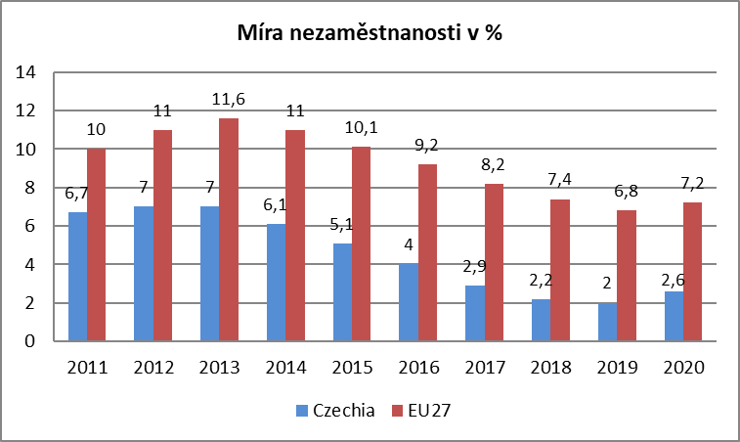
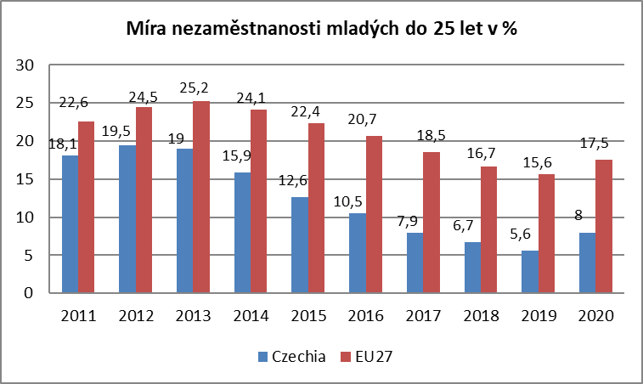

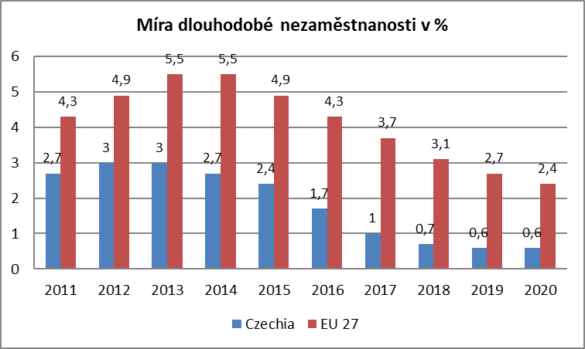
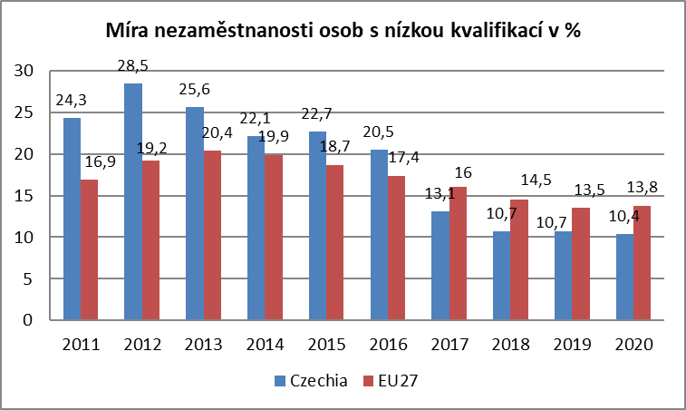

Zdroj: EUROSTAT

mapa1220
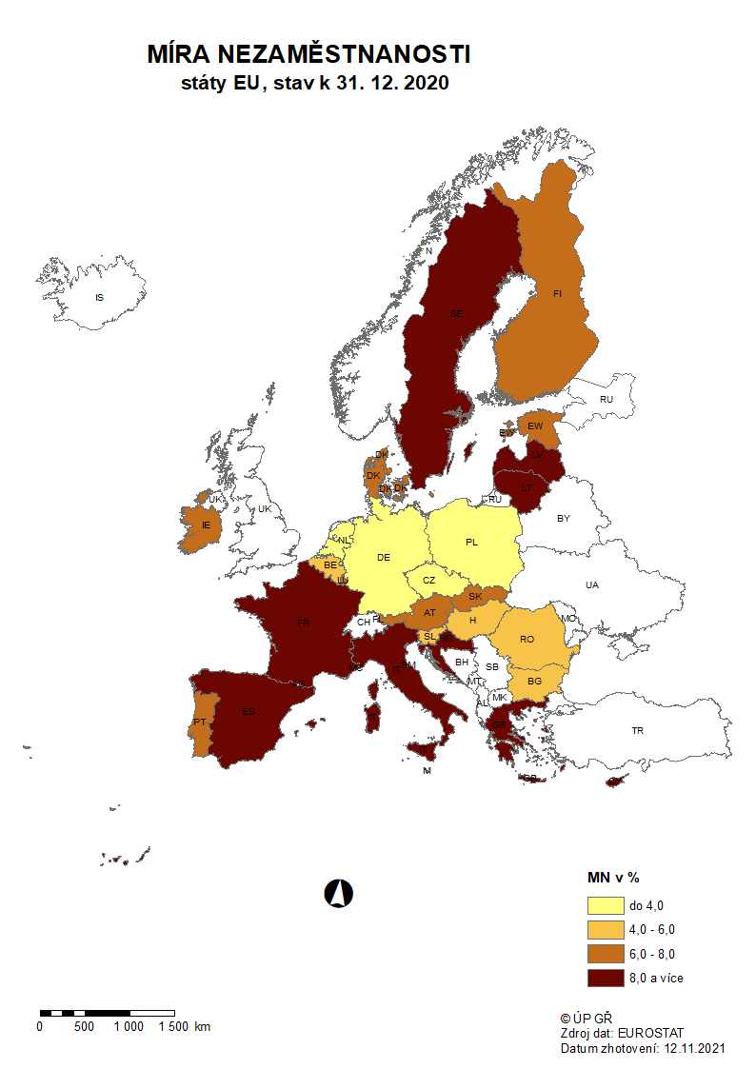

mapa1221
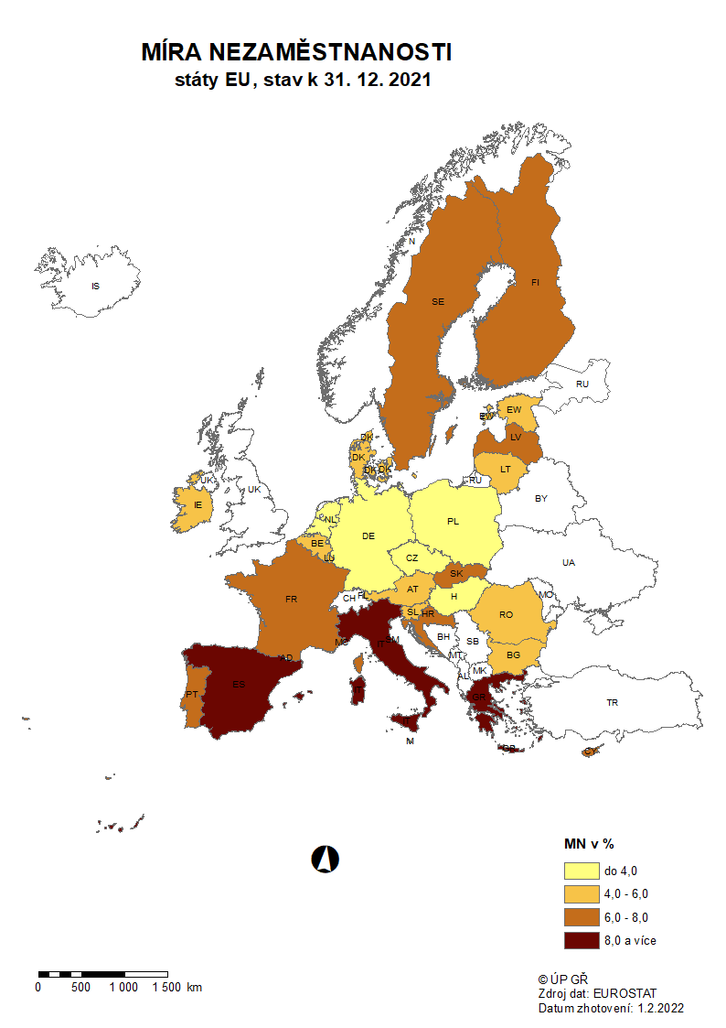

p3f
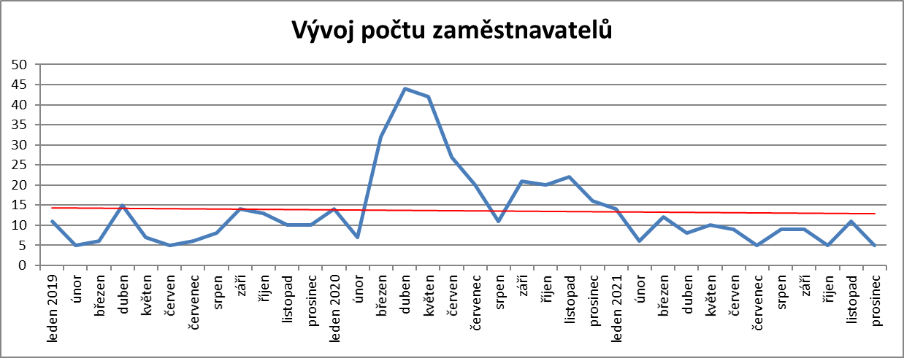
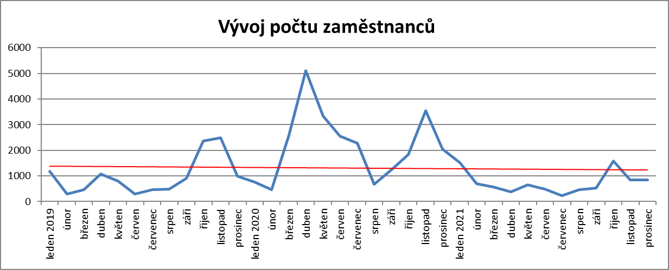
Hlášená hromadná propouštění v letech 2019-2021

p6b
Vývoj v oblasti aktivní politiky zaměstnanosti v roce 2021

m ě s í c | Veřejně prospěšné práce (VPP) 1) |  |  |  | Společensky účelná pracovní místa - zřízená u zaměstnavatele 1) |  |  |  | Společensky účelná pracovní místa - vyhrazená místa (SÚPM) 1) |  |  |  | SÚPM - Samostatná výděl. činnost (SVČ) 1) |  | Zřízení pracovního místa pro OZP - bez SVČ |  |  |  | Zřízení pracovního místa pro OZP - SVČ |  | Příspěvek na provoz prac.místa pro OZP a OZP-SVČ |  | Uznání zaměstnavatele na chráněném trhu práce |  | Příspěvek na zapracování 2) |  | Překlenovací příspěvek

 | vytvořená místa |  | umístění uchazeči |  | vytvořená místa |  | umístění uchazeči |  | vytvořená místa |  | umístění uchazeči |  | umístění uchazeči |  | vytvořená místa |  | umístění uchazeči |  | umístění uchazeči |  | zaměstnanci, SVČ |  | vymezená místa |  | zaměstnanci |  | osoby SVČ
 | stav | celkem | stav | celkem | stav | celkem | stav | celkem | stav | celkem | stav | celkem | stav | celkem | stav | celkem | stav | celkem | stav | celkem | stav | celkem | stav | celkem | stav | celkem | stav | celkem
 | na konci | od poč. | na konci | od poč. | na konci | od poč. | na konci | od poč. | na konci | od poč. | na konci | od poč. | na konci | od poč. | na konci | od poč. | na konci | od poč. | na konci | od poč. | na konci | od poč. | na konci | od poč. | na konci | od poč. | na konci | od poč.
 | sled.měs. | roku | sled.měs. | roku | sled.měs. | roku | sled.měs. | roku | sled.měs. | roku | sled.měs. | roku | sled.měs. | roku | sled.měs. | roku | sled.měs. | roku | sled.měs. | roku | sled.měs. | roku | sled.měs. | roku | sled.měs. | roku | sled.měs. | roku
1 | 1,813 | 18 | 1,366 | 11 | 42 | 0 | 10 | 0 | 84 | 5 | 76 | 5 | 328 | 12 | 647 | 1 | 487 | 24 | 15 | 0 | 107 | 14 | 4,073 | 15 | 0 | 0 | 4 | 2
2 | 946 | 56 | 603 | 48 | 42 | 0 | 10 | 0 | 21 | 10 | 15 | 8 | 333 | 27 | 609 | 3 | 463 | 55 | 15 | 0 | 165 | 74 | 4,128 | 97 | 0 | 0 | 3 | 2
3 | 2,020 | 1,208 | 616 | 124 | 42 | 0 | 10 | 0 | 26 | 19 | 21 | 18 | 332 | 51 | 598 | 3 | 465 | 71 | 13 | 0 | 174 | 85 | 4,283 | 360 | 0 | 0 | 2 | 2
4 | 3,739 | 3,150 | 1,853 | 1,505 | 40 | 0 | 9 | 0 | 54 | 51 | 44 | 45 | 347 | 80 | 591 | 25 | 446 | 77 | 13 | 0 | 178 | 91 | 4,422 | 988 | 0 | 0 | 4 | 4
5 | 5,510 | 5,010 | 4,178 | 3,985 | 40 | 0 | 9 | 0 | 144 | 147 | 102 | 108 | 378 | 125 | 615 | 67 | 442 | 126 | 13 | 0 | 178 | 93 | 4,554 | 1,684 | 0 | 0 | 4 | 4
6 | 6,284 | 5,855 | 5,158 | 5,174 | 40 | 0 | 9 | 0 | 319 | 328 | 228 | 239 | 415 | 181 | 601 | 75 | 436 | 146 | 13 | 1 | 181 | 96 | 4,251 | 2,751 | 0 | 0 | 5 | 5
7 | 6,551 | 6,277 | 5,663 | 5,919 | 40 | 0 | 9 | 0 | 493 | 512 | 420 | 443 | 440 | 224 | 605 | 95 | 425 | 157 | 13 | 1 | 182 | 98 | 3,954 | 2,918 | 0 | 0 | 8 | 10
8 | 6,802 | 6,620 | 5,847 | 6,356 | 40 | 0 | 9 | 0 | 600 | 639 | 512 | 555 | 460 | 264 | 631 | 129 | 456 | 201 | 12 | 1 | 184 | 100 | 4,019 | 3,040 | 0 | 0 | 12 | 14
9 | 6,925 | 6,838 | 6,055 | 6,793 | 40 | 0 | 9 | 0 | 773 | 839 | 670 | 739 | 498 | 328 | 612 | 132 | 446 | 229 | 13 | 2 | 190 | 110 | 4,038 | 3,095 | 1 | 1 | 15 | 17
10 | 6,818 | 6,917 | 5,925 | 7,003 | 40 | 1 | 10 | 1 | 847 | 947 | 767 | 870 | 550 | 418 | 621 | 152 | 466 | 274 | 12 | 2 | 189 | 111 | 4,053 | 3,155 | 4 | 4 | 20 | 24
11 | 6,332 | 6,959 | 5,441 | 7,124 | 40 | 1 | 10 | 1 | 830 | 1,006 | 766 | 937 | 616 | 519 | 624 | 167 | 470 | 312 | 13 | 4 | 198 | 121 | 4,064 | 3,223 | 12 | 12 | 20 | 26
12 | 3,590 | 6,967 | 2,671 | 7,160 | 40 | 1 | 10 | 1 | 527 | 1,019 | 494 | 956 | 643 | 575 | 617 | 172 | 470 | 338 | 13 | 4 | 215 | 140 | 4,082 | 3,268 | 18 | 18 | 19 | 27

Počet osob podpořených v rámci APZ v roce 2021
VPP | 7,160
SÚPM zřízená | 1
SÚPM vyhrazená | 956
SÚPM - SVČ | 575
CHPM zřízená | 338
CHPM - SVČ | 4
Příspěvek na provoz CHPM a CHPM SVČ | 140
CHPM vymezená + SVČ | 3,268
Příspěvek na zapracování | 18
Překlenovací příspěvek | 27
Projekty ESF - OP LZZ - VPP | 2,085
Projekty ESF - OP LZZ - SÚPM | 4,121
Příspěvek na dojížďku a příspěvek na přestěhování | 537
Odborná praxe do 30ti let | 895
Rekvalifikace | 3,115
Zvolená rekvalifikace | 7,559
Poradenství | 421
Vytvořená pracovní místa (NIP) | 1,066
m ě s í c | Projekty ESF - OPZ - VPP |  | Projekty ESF - OPZ - SÚPM |  | Příspěvek na dojížďku |  | Odborná praxe pro mladé do 30 let 2) |  | Rekvalifikace 2) |  | Zvolená rekvalifikace 2) |  | Poradenství |  | Vytvořená pracovní místa 2)

 | umístění uchazeči |  | umístění uchazeči |  | podpoření uchazeči |  | umístění uchazeči |  | uchazeči |  | uchazeči |  | uchazeči |  | vytvořená místa |  | Počet podpořených osob
 | stav | celkem | stav | celkem | stav | celkem | stav | celkem | stav | celkem | stav | celkem | stav | celkem | stav | celkem | stav | celkem
 | na konci | od poč. | na konci | od poč. | na konci | od poč. | na konci | od poč. | na konci | od poč. | na konci | od poč. | na konci | od poč. | na konci | od poč. | na konci | od poč.
 | sled.měs. | roku | sled.měs. | roku | sled.měs. | roku | sled.měs. | roku | sled.měs. | roku | sled.měs. | roku | sled.měs. | roku | sled.měs. | roku | sled.měs. | roku
1 | 2,135 | 42 | 2,048 | 203 | 189 | 33 | 552 | 67 | 47 | 37 | 343 | 314 | 0 | 0 | 144 | 58 | 120 | 64
2 | 2,074 | 151 | 2,021 | 387 | 113 | 63 | 551 | 136 | 38 | 79 | 546 | 811 | 0 | 0 | 184 | 110 | 155 | 110
3 | 1,978 | 447 | 2,107 | 693 | 128 | 92 | 584 | 211 | 49 | 166 | 754 | 1,555 | 0 | 2 | 239 | 179 | 210 | 178
4 | 2,129 | 1,093 | 2,294 | 1,071 | 159 | 149 | 596 | 278 | 143 | 327 | 778 | 2,280 | 0 | 17 | 265 | 218 | 231 | 212
5 | 2,214 | 1,564 | 2,611 | 1,568 | 199 | 207 | 623 | 359 | 239 | 578 | 863 | 3,056 | 0 | 36 | 343 | 301 | 281 | 269
6 | 2,137 | 1,717 | 2,906 | 2,060 | 199 | 246 | 664 | 441 | 217 | 933 | 720 | 3,846 | 0 | 80 | 405 | 389 | 342 | 352
7 | 1,996 | 1,791 | 3,076 | 2,442 | 217 | 284 | 710 | 533 | 131 | 1,091 | 475 | 4,305 | 0 | 114 | 485 | 490 | 409 | 439
8 | 1,891 | 1,832 | 3,187 | 2,736 | 221 | 324 | 768 | 631 | 213 | 1,309 | 423 | 4,701 | 0 | 137 | 578 | 610 | 465 | 523
9 | 1,778 | 1,897 | 3,205 | 3,067 | 250 | 389 | 794 | 709 | 573 | 1,970 | 723 | 5,443 | 0 | 163 | 706 | 763 | 592 | 678
10 | 1,637 | 1,945 | 3,249 | 3,441 | 276 | 444 | 777 | 781 | 546 | 2,524 | 971 | 6,291 | 10 | 274 | 777 | 897 | 662 | 802
11 | 1,326 | 2,011 | 3,097 | 3,771 | 285 | 502 | 639 | 841 | 546 | 3,060 | 864 | 7,057 | 4 | 386 | 880 | 1,056 | 753 | 945
12 | 1,099 | 2,085 | 3,206 | 4,121 | 244 | 537 | 646 | 895 | 91 | 3,115 | 562 | 7,559 | 0 | 421 | 954 | 1,202 | 809 | 1,066

1) bez ESF
2) vč. ESF

 | VPP | 7,160
 | SÚPM zřízená | 1
 | SÚPM vyhrazená | 956
 | SÚPM - SVČ | 575
 | CHPM zřízená | 338
 | CHPM - SVČ | 4
 | Příspěvek na provoz CHPM a CHPM SVČ | 140
 | CHPM vymezená + SVČ | 3,268
 | Příspěvek na zapracování | 18
 | Překlenovací příspěvek | 27
 | Projekty ESF - OP LZZ - VPP | 2,085
 | Projekty ESF - OP LZZ - SÚPM | 4,121
 | Příspěvek na dojížďku a příspěvek na přestěhování | 537
 | Odborná praxe do 30ti let | 895
 | Rekvalifikace | 3,115
 | Zvolená rekvalifikace | 7,559
 | Poradenství | 421
 | Vytvořená pracovní místa (NIP) | 1,066

 | 9590 | 1260
 | 9590 | 1260
 | 9590 | 1260
 | 28770 | 3780
 | 32550 | 27050

p13
Celkový počet exekucí v roce 2021
kraj/měsíc | leden | únor | březen | duben | květen | červen | červenec | srpen | září | říjen | listopad | prosinec
Hlavní město Praha | 71,363 | 72,351 | 73,505 | 74,363 | 75,344 | 76,424 | 77,143 | 78,986 | 79,753 | 80,468 | 80,960 | 81,401
Středočeský kraj | 82,908 | 84,053 | 85,099 | 85,907 | 86,885 | 88,038 | 89,067 | 90,010 | 90,631 | 91,682 | 92,354 | 92,992
Jihočeský kraj | 35,011 | 37,523 | 38,326 | 37,254 | 37,649 | 38,925 | 38,099 | 34,434 | 34,682 | 34,895 | 34,995 | 35,122
Plzeňský kraj | 32,973 | 33,312 | 33,718 | 33,930 | 34,196 | 34,506 | 34,747 | 34,961 | 35,102 | 35,244 | 35,212 | 35,180
Liberecký kraj | 52,851 | 53,280 | 53,931 | 54,329 | 54,842 | 55,422 | 55,826 | 56,772 | 57,180 | 57,605 | 58,010 | 58,583
Karlovarský kraj | 40,765 | 41,212 | 41,545 | 41,976 | 42,153 | 42,438 | 42,655 | 42,993 | 43,139 | 43,438 | 43,821 | 44,231
Ústecký kraj | 55,694 | 56,523 | 57,792 | 58,062 | 37,649 | 58,533 | 58,509 | 58,897 | 59,197 | 58,391 | 57,932 | 57,798
Pardubický kraj | 49,103 | 49,419 | 49,625 | 49,730 | 50,146 | 50,379 | 50,439 | 50,644 | 50,676 | 50,757 | 50,890 | 50,747
Královéhradecký kraj | 36,983 | 37,458 | 37,843 | 38,150 | 38,385 | 38,723 | 38,820 | 39,097 | 39,399 | 39,721 | 39,934 | 40,162
Kraj Vysočina | 27,358 | 27,577 | 27,714 | 27,889 | 27,748 | 28,002 | 28,476 | 28,207 | 28,652 | 28,371 | 28,898 | 28,988
Jihomoravský kraj | 55,300 | 55,320 | 55,185 | 55,190 | 55,074 | 55,026 | 55,012 | 55,023 | 55,012 | 55,054 | 53,014 | 52,815
Moravskoslezský kraj | 63,314 | 65,080 | 65,993 | 66,067 | 66,338 | 65,334 | 66,212 | 66,175 | 65,609 | 65,062 | 64,744 | 64,083
Olomoucký kraj | 36,092 | 36,501 | 36,927 | 37,161 | 37,556 | 37,816 | 37,811 | 37,613 | 37,862 | 38,008 | 38,109 | 38,211
Zlínský kraj | 29,800 | 30,067 | 30,415 | 30,649 | 31,034 | 31,156 | 31,393 | 31,621 | 31,779 | 31,992 | 32,148 | 32,374
CELKEM ČR | 669,515 | 679,676 | 687,618 | 690,657 | 674,999 | 700,722 | 704,209 | 705,433 | 708,673 | 710,688 | 711,021 | 712,687

Počet nových exekucí v roce 2021
kraj/měsíc | leden | únor | březen | duben | květen | červen | červenec | srpen | září | říjen | listopad | prosinec | CELKEM
Hlavní město Praha | 1,820 | 2,009 | 1,820 | 1,673 | 1,325 | 1,836 | 2,347 | 1,594 | 1,362 | 1,012 | 965 | 1,287 | 19,050
Středočeský kraj | 893 | 1,040 | 1,286 | 875 | 977 | 409 | 353 | 290 | 270 | 818 | 728 | 720 | 8,659
Jihočeský kraj | 600 | 728 | 822 | 558 | 627 | 512 | 434 | 424 | 425 | 411 | 447 | 416 | 6,404
Plzeňský kraj | 667 | 767 | 946 | 687 | 796 | 748 | 583 | 627 | 639 | 514 | 483 | 486 | 7,943
Liberecký kraj | 401 | 429 | 651 | 398 | 513 | 580 | 404 | 473 | 408 | 425 | 405 | 373 | 5,460
Karlovarský kraj | 715 | 641 | 769 | 623 | 531 | 596 | 508 | 598 | 478 | 494 | 632 | 503 | 7,088
Ústecký kraj | 1,260 | 1,339 | 2,336 | 1,205 | 627 | 1,298 | 976 | 1,137 | 1,467 | 1,063 | 1,028 | 1,004 | 14,740
Pardubický kraj | 886 | 941 | 977 | 801 | 879 | 982 | 710 | 746 | 582 | 647 | 669 | 812 | 9,632
Královéhradecký kraj | 541 | 597 | 587 | 507 | 551 | 517 | 395 | 455 | 515 | 467 | 604 | 523 | 6,259
Kraj Vysočina | 393 | 319 | 368 | 291 | 474 | 318 | 230 | 287 | 240 | 244 | 330 | 281 | 3,775
Jihomoravský kraj | 2,286 | 2,280 | 2,240 | 2,235 | 2,212 | 2,203 | 2,198 | 2,201 | 2,198 | 2,202 | 1,789 | 1,651 | 25,695
Moravskoslezský kraj | 2,153 | 2,062 | 2,490 | 1,847 | 2,078 | 1,858 | 1,533 | 1,587 | 1,690 | 1,582 | 1,758 | 1,662 | 22,300
Olomoucký kraj | 432 | 488 | 529 | 534 | 642 | 536 | 460 | 584 | 370 | 362 | 301 | 318 | 5,556
Zlínský kraj | 471 | 432 | 537 | 473 | 570 | 429 | 453 | 472 | 345 | 363 | 411 | 462 | 5,418
CELKEM ČR | 13,518 | 14,072 | 16,358 | 12,707 | 12,802 | 12,822 | 11,584 | 11,475 | 10,989 | 10,604 | 10,550 | 10,498 | 147,979

Celkový nárůst exekucí v porovnání s novými exekucemi
 | nárůst | počet nových exekucí
Hlavní město Praha | 10038 | 19050
Středočeský kraj | 9084 | 8659
Jihočeský kraj | 111 | 6404
Plzeňský kraj | 2207 | 7943
Liberecký kraj | 5732 | 5460
Karlovarský kraj | 3466 | 7088
Ústecký kraj | 2104 | 14740
Pardubický kraj | 1644 | 9632
Královéhradecký kraj | 3179 | 6259
Kraj Vysočina | 1630 | 3775
Jihomoravský kraj | -2485 | 25695
Moravskoslezský kraj | 769 | 22300
Olomoucký kraj | 2119 | 5556
Zlínský kraj | 2574 | 5418
Kraj | Celkový nárůst počtu exekucí | počet nových exekucí
Hlavní město Praha | 10,038 | 19,050
Středočeský kraj | 9,084 | 8,659
Jihočeský kraj | 111 | 6,404
Plzeňský kraj | 2,207 | 7,943
Liberecký kraj | 5,732 | 5,460
Karlovarský kraj | 3,466 | 7,088
Ústecký kraj | 2,104 | 14,740
Pardubický kraj | 1,644 | 9,632
Královéhradecký kraj | 3,179 | 6,259
Kraj Vysočina | 1,630 | 3,775
Jihomoravský kraj | -2,485 | 25,695
Moravskoslezský kraj | 769 | 22,300
Olomoucký kraj | 2,119 | 5,556
Zlínský kraj | 2,574 | 5,418
CELKEM ČR | 8,305,153 | 147,979

Celkový počet exekucí k prosinci 2021
 | Celkový počet exekucí k procinci 2021
Středočeský kraj | 92992
Hlavní město Praha | 81401
Moravskoslezský kraj | 64083
Liberecký kraj | 58383
Ústecký kraj | 57798
Jihomoravský kraj | 52815
Pardubický kraj | 50747
Průměr | 50906
Karlovarský kraj | 44231
Královéhradecký kraj | 40162
Olomoucký kraj | 38211
Jihočeský kraj | 35122
Plzeňský kraj | 35180
Zlínský kraj | 32374
Kraj Vysočina | 28988
Kraj | Celkový počet exekucí k prosinci 2021
Středočeský kraj | 92,992
Hlavní město Praha | 81,401
Moravskoslezský kraj | 64,083
Liberecký kraj | 58,383
Ústecký kraj | 57,798
Jihomoravský kraj | 52,815
Pardubický kraj | 50,747
Průměr | 50,906
Karlovarský kraj | 44,231
Královéhradecký kraj | 40,162
Olomoucký kraj | 38,211
Jihočeský kraj | 35,122
Plzeňský kraj | 35,180
Zlínský kraj | 32,374
Kraj Vysočina | 28,988

Kraj | Celkový počet nových exekucí
Jihomoravský kraj | 25,695
Moravskoslezský kraj | 22,300
Hlavní město Praha | 19,050
Ústecký kraj | 14,740
Průměr | 10,569
Pardubický kraj | 9,632
Středočeský kraj | 8,659
Plzeňský kraj | 7,943
Karlovarský kraj | 7,088
Jihočeský kraj | 6,404
Královéhradecký kraj | 6,259
Olomoucký kraj | 5,556
Liberecký kraj | 5,460
Zlínský kraj | 5,418
Kraj Vysočina | 3,775

Celkový počet exekucí 2021
CELKEM ČR | leden | únor | březen | duben | květen | červen | červenec | srpen | září | říjen | listopad | prosinec
 | 669,515 | 679,676 | 687,618 | 690,657 | 674,999 | 700,722 | 704,209 | 705,433 | 708,673 | 710,688 | 711,021 | 712,687
Celkový počet exekucí 2021

Celkový počet nových exekucí 2021
CELKEM ČR | leden | únor | březen | duben | květen | červen | červenec | srpen | září | říjen | listopad | prosinec
 | 13,518 | 14,072 | 16,358 | 12,707 | 12,802 | 12,822 | 11,584 | 11,475 | 10,989 | 10,604 | 10,550 | 10,498

